Worksheet
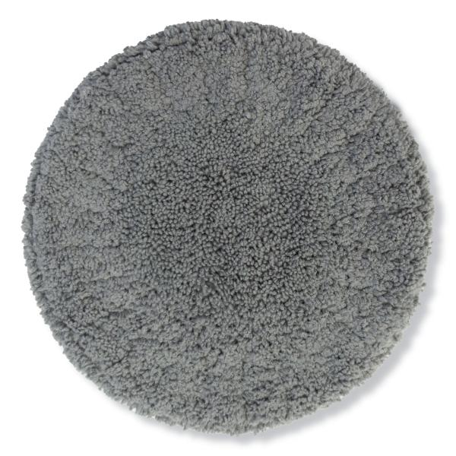
Lifenaxx Ersatzpads 10St für LX-055, LX-083

Artikelnummer | 5301 |  | VE | 25
EAN | 4260358128573 |  | Stück pro Palette | 700
Zollnummer | 63071030 |  | Lagen Pro Palette | 7

Abmessungen - Artikel
Länge(cm) | Breite(cm) | Höhe(cm) | Gewicht(g)
15 | 15 | 1 | 130

Abmessungen - Artikelverpackung
Länge(cm) | Breite(cm) | Höhe(cm) | Leergewicht(g) | Gewicht(g) Artikel+Verpackung
15 | 5 | 16 | 30 | 158

Abmessungen - VE Karton (Masterkarton)
Länge(cm) | Breite(cm) | Höhe(cm) | Gewicht(g)
56 | 35 | 23 | 5050

Verpackung - Bestandteile
Rest Zubehör (g) | Papier/Pappe (g) | Styropor (g) | Kunstst. Hohlkörper(g) | Kunstst. Folien(g) | Materialverbunde (g)
0 | 3 | 0 | 0 | 0 | 0

Weiterführende Informationen
Technaxx Reseller Portal

